APP界面
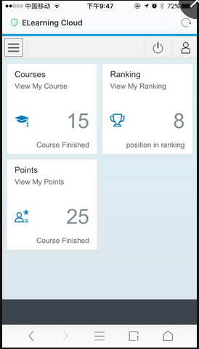
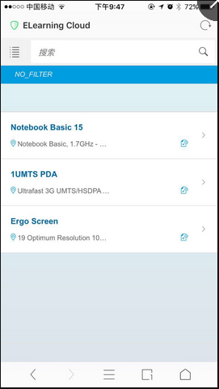
1. 登录主页（sf账号与微信绑定）？与SAP讨论如何与微信集成比较好 | Note: 客户希望界面更加活泼，看看能不能通过颜色和图片来让整个app更趋向于社交类型的应用
2. 员工查看自己课程和考核记录
3. 员工查看自己的排名积分
4. 管理者查看下属的课程完成情况，积分，考核记录（统计报表以及仪表盘）
5. 管理员配置系统的界面

项目计划
 | 3月 |  |  | 4月 |  |  |  | 5月 |  |  |  | 6月 |  |  |  |  | 7月
 | 2017-03-17 | 2017-03-24 | 2017-03-31 | 2017-04-07 | 2017-04-14 | 2017-04-21 | 2017-04-28 | 2017-05-05 | 2017-05-12 | 2017-05-19 | 2017-05-26 | 2017-06-02 | 2017-06-09 | 2017-06-16 | 2017-06-23 | 2017-06-30 | 2017-07-07 | 2017-07-14 | 2017-07-21 | 2017-07-28
项目准备
需求整理与设计
SAP接口讨论
项目整体技术架构搭建（UI5,ODATA,DATABASE,WECHAT）
HCP开发环境搭建
UI5开发
后台接口开发
微信接口集成
SAP接口连接测试
集成测试
生产系统迁移
试运行

开发正式开始

和SAP接口基本连通

开发基本完成进入集成测试

测试完成生产系统迁移

试运行以及问题修复

正式上线

表结构
名字
Customer |  |  |  |  | CustomerName
field | is key？ | description | type |  | field | is key？ | description | type
customer_id | yes | 客户id | string |  | customer_id | yes | 客户id | string
type |  | 客户类型 | string |  | language_id | yes | 语言代码参考相关worksheet页 | string
status |  | 客户状态 | string |  | customer_name |  | 客户名字 | string
合同
客户管理员
CustomerContract |  |  |  |  | SystemAdmin
field | is key？ | description | type |  | field | is key？ | description | type
customer_id | yes | 客户id | string |  | customer_id | yes | 客户id | string
contract_id | yes | 合同id | string |  | user | yes | 管理员名称 | string
contract_type |  | 合同类型 | string |  | type |  | 类型（sf连接用户or系统管理员） | string
start_date |  | 开始时间 | date |  | password |  | 密码 | string
end_date |  | 结束时间 | date |  | status |  | 状态
user_number |  | 用户数量 | number
operation_type |  | 运维类型 | string
客户表结构
description |  | 描述 | text
attachment1 |  | 附件1 | attachment
example
attachment2 |  | 附件2 | attachment
attachment3 |  | 附件3 | attachment
attachment4 |  | 附件4 | attachment
attachment5 |  | 附件5 | attachment

用户表结构
User
field | is key？ | description | type
customer_id | yes | 客户id | string
user_id | yes | 用户id | string
status |  | 状态 | string
name |  | 名字 | string
mobile |  | 手机 | number
email |  | 邮箱 | string
wechat_token |  | 微信token | string
sf_user |  | sf用户名 | string
example
sf_user_token |  | sf用户token | string

UserTask
field | is key？ | description | type
customer_id | yes | 客户id | string
user_id | yes | 用户id | string
task_id | yes | 任务id | string
end_date | yes | 结束日期 | date
start_date |  | 起始日期 | date
status |  | 状态 | string
finish_date |  | 完成时间 | string

UserReward
field | is key？ | description | type
customer_id | yes | 客户id | string
task_id | yes | 任务id | string
reward_id

配置表结构-分数
PointsRule
field | is key？ | description | type
customer_id | yes | 客户id | string
rule_id | yes | 客户id | string
rule_type | yes | 用户id | string
status |  | 状态 | string
example
PointsRuleCalculation
field | is key？ | description | type
customer_id | yes | 客户id | string
rule_id | yes | 规则id | string
rule_cal_id | yes | 计算规则id | string
indicator | yes | 排序编号 | number
end_date | yes | 结束日期 | date
start_date |  | 起始日期 | date
course_type |  | 课程类型 | string
course_id |  | 课程id | string
course_complete_status |  | 课程完成情况 | string
course_total_time |  | 总小时数 | number
course_study_time |  | 学习时数 | number
course_study_cpe |  | cpe时间 | number
course_score |  | 课程分数 | string
team_completion_rate |  | 团队课程完成率 | float
team_score_ave |  | 团队平均分 | float
team_score_tot |  | 团队总分 | float
weight |  | 权重 | float
point |  | 得分 | float

TeamPointRuleCalculation
field | is key？ | description | type
rule_id | yes | 规则id | string
rule_cal_id | yes | 计算规则id | string
indicator | yes | 排序编号 | number
end_date | yes | 结束日期 | date
start_date |  | 起始日期 | date
team_completion_rate |  | 团队课程完成率 | float
team_score_ave |  | 团队平均分 | float
team_score_tot |  | 团队总分 | float
weight |  | 权重 | float
point |  | 得分 | float | 已与PointsRuleCalculation表合并，讨论是否需要拆开

配置表结构-任务
Task
field | is key？ | description | type
customer_id | yes | 客户id | string
task_id | yes | 任务id | string
end_date | yes | 结束日期 | date
start_date |  | 起始日期 | date
example
task_type |  | 任务类型（分为可配之以及系统自带）
rule_id |  | 规则id
reward_id |  | 奖励id

TaskRule
field | is key？ | description | type
customer_id | yes | 客户id | string
rule_id | yes | 任务id | string
end_date | yes | 结束日期 | date
start_date |  | 起始日期 | date
rule_type |  | 规则类型（分为可配之以及系统自带） | float
score |  | 分数达到多少
rank |  | 排名
duration |  | 持续时间
duration_time_type |  | 持续时间类型

TaskReward
field | is key？ | description | type
customer_id | yes | 客户id | string
reward_id | yes | 任务id | string
end_date | yes | 结束日期 | date
start_date |  | 起始日期 | date
reward_type |  | 奖励类型（分为可配之以及系统自带）
score |  | 分数
amount |  | 奖金
title |  | 头衔
title_picture |  | 头衔图片

TaskAssignment
field | is key？ | description | type
customer_id | yes | 客户id | string
assign_id | yes | 任务id | string
end_date | yes | 结束日期 | date
start_date |  | 起始日期 | date
assign_type |  | 分配类型 | date
interval |  | 运行间隔
interval_time_type |  | 运行间隔类型
assign_start_date |  | 运行开始时间
user_id |  | 用户id
department |  | 部门
location |  | 地点
manager |  | 经理

